信用交易
融资融券市场交易数据统计(2024-12-09)

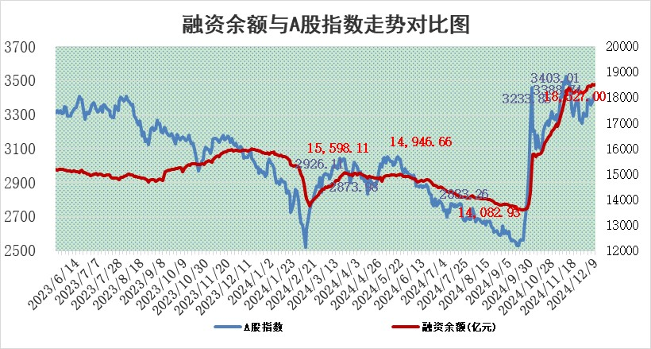
标的证券 | 融资融券余额（亿元） | 融资余额（亿元） | 融券余额（亿元） | 融资买入额（亿元） | 融资融券规模变化（亿元） | 融资余额增幅(‰) | 融券余额增幅(%)
统计数据 | 18,676.91 | 18,527.00 | 109.68 | 1,490.31 | 34.42 | 1.89 | -0.08

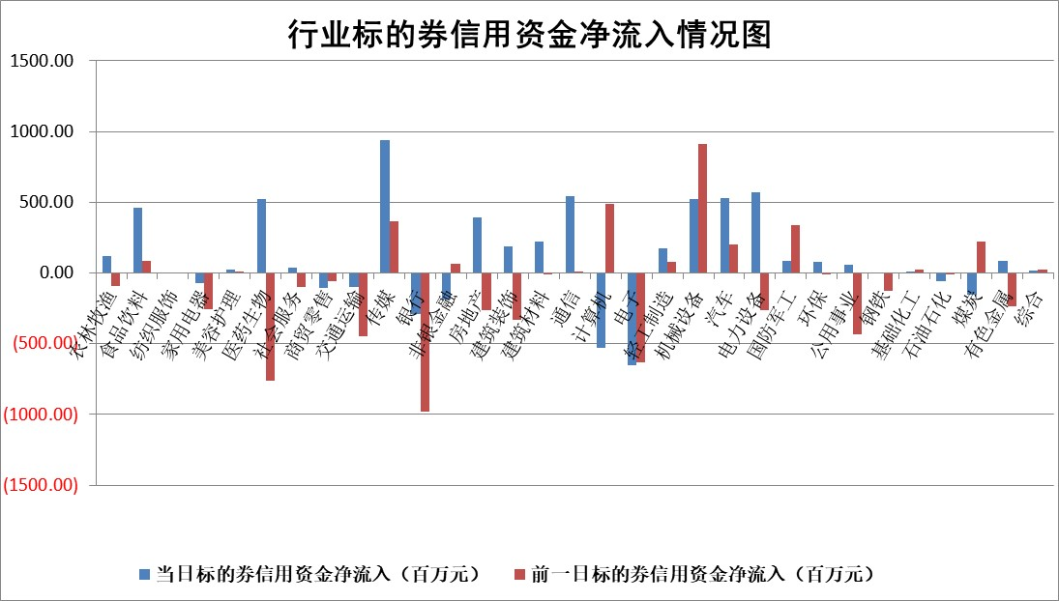

标的基金代码 | 标的基金简称 | 融资余额/市值(%) | 融资余额增幅(%) | 融资买入额/成交金额(%) | （融资余额净增额-融券余额净增额）/市值(‱) | 融券余额降幅(%) | ABS[（融资余额净增额-融券余额净增额）/市值净增额-1](%)
159902 | 华夏中小板ETF | 0.00 | 0.00 | 0.00 | 0.00 | 0.00 | 100.00
159915 | 易方达创业板ETF | 3.30 | -3.08 | 661483.88 | -10.39 | 18.60 | 86.62
159919 | 嘉实沪深300ETF | 0.69 | -0.01 | 3.42 | -0.13 | -13.29 | 99.12
159920 | 华夏恒生ETF | 31.46 | -0.27 | 20.49 | -8.60 | 0.00 | 69.06
159922 | 嘉实中证500ETF | 0.86 | -6.79 | 6.56 | -6.41 | -0.90 | 95.74
159925 | 南方沪深300ETF | 0.57 | 23.29 | 2.18 | 10.85 | 100.00 | 112.26
159928 | 消费ETF | 3.29 | 2.15 | 8.79 | 6.91 | -1.34 | 108.41
159934 | 易方达黄金ETF | 62.30 | 0.59 | 44.89 | 36.29 | 0.00 | 29.77
159939 | 全指信息技术ETF | 0.92 | 0.69 | 13.22 | 1.76 | 100.00 | 80.06
159940 | 全指金融地产ETF | 0.34 | 1.91 | 0.01 | 0.64 | 0.00 | 100.52
159995 | 半导体芯片ETF | 2.84 | 1.21 | 886.26 | 3.53 | 1.54 | 102.95
159997 | 天弘中证电子ETF | 2.12 | 0.50 | 1.36 | 1.06 | 1.08 | 100.98
159998 | 天弘中证计算机主题ETF | 0.78 | 9.46 | 0.29 | 6.87 | 0.65 | 108.57
510050 | 华夏上证50ETF | 3.09 | -0.65 | 219.61 | -1.97 | 2.91 | 88.42
510180 | 华安上证180ETF | 0.56 | 0.37 | 9.61 | 0.29 | 7.42 | 101.56
510880 | 华泰柏瑞红利ETF | 0.95 | 8.14 | 9.68 | 7.18 | -0.24 | 96.58
510900 | 易方达恒生H股ETF | 37.72 | -0.80 | 4.57 | -30.54 | 0.00 | 41.85
511010 | 5年期国债ETF | 4.16 | 5.62 | 0.17 | 22.16 | 0.00 | 2484.60
511380 | 可转债及可交换债券ETF | 1.48 | -0.83 | 8.51 | -1.24 | 0.00 | 100.86
512000 | 全指证券ETF | 6.90 | 1.11 | 25.59 | 8.24 | 4.11 | 118.39
512010 | 沪深300医药卫生ETF | 7.18 | 0.92 | 73.79 | 6.06 | -4.06 | 68.61
512070 | 沪深300非银ETF | 3.06 | 9.47 | 741.50 | 26.53 | 0.70 | 246.17
512400 | 南方中证申万有色金属ETF | 2.79 | -3.19 | 0.73 | -9.06 | 1.01 | 71.71
512580 | 广发中证环保产业ETF | 0.93 | 25.94 | 1.04 | 19.26 | 0.00 | 197.78
512660 | 国泰中证军工ETF | 3.38 | -1.12 | 19.74 | -4.02 | -2.47 | 96.95
512800 | 华宝中证银行ETF | 7.83 | 0.45 | 1.91 | 1.14 | -10.40 | 109.03
512980 | 广发中证传媒ETF | 2.19 | -0.30 | 482.34 | -0.68 | -0.15 | 99.69
515030 | 华夏中证新能源汽车ETF | 2.51 | -0.33 | 6.15 | 0.44 | 6.63 | 97.29
515050 | 华夏中证5G通信主题ETF | 1.16 | 0.11 | 6.73 | -0.03 | -5.99 | 99.98
515070 | 华夏中证人工智能ETF | 3.02 | 5.71 | 3.33 | 16.31 | 0.00 | 85.18
标的股票比较指标 |  | 融资余额/流通A股市值(%) | 融资余额增幅(%) | 融资买入额/成交金额(%) | （融资余额净增额-融券余额净增额）/流通A股市值(‱) | 融券余额降幅(%) | ABS[（融资余额净增额-融券余额净增额）/流通A股市值净增额-1](%)
前十名标的个股 |  | 东旭光电 | 欣灵电气 | 硕世生物 | 欣灵电气 | 思维列控 | 盛帮股份
 |  | 威创股份 | 视觉中国 | 力诺特玻 | 视觉中国 | 国新文化 | 威马农机
 |  | 海印股份 | 汉王科技 | 双环科技 | 汉王科技 | 佳电股份 | 力诺特玻
 |  | 广汇汽车 | 喜悦智行 | 科前生物 | 喜悦智行 | 美克家居 | 奥来德
 |  | 首航高科 | 凯尔达 | 江龙船艇 | 凯尔达 | 东方精工 | 金百泽
 |  | 超华科技 | 兴图新科 | 青松建化 | 杰华特 | 七匹狼 | 南王科技
 |  | 联络互动 | 力诺特玻 | 航亚科技 | 光华科技 | 中科金财 | 凡拓数创
 |  | 爱康科技 | 新泉股份 | 东诚药业 | 科力尔 | 全柴动力 | 清研环境
 |  | 长江健康 | 仙琚制药 | 阿拉丁 | 通力科技 | 宁波建工 | 东方国信
 |  | 富通信息 | 春风动力 | 普莱得 | 东田微 | 泸天化 | 三未信安
后十名标的个股 |  | 世纪华通 | 美邦服饰 | 高凌信息 | 美邦服饰 | 首开股份 | 精锻科技
 |  | 观典防务 | 龙迅股份 | 永安行 | 骏成科技 | 莱特光电 | 欧陆通
 |  | 卓朗科技 | 超越科技 | 天娱数科 | 天亿马 | 正海生物 | 路德环境
 |  | 凯撒文化 | 星宇股份 | 国风新材 | 万得凯 | 万和电气 | 英科医疗
 |  | 惠程科技 | 新迅达 | 汇顶科技 | 新迅达 | 林洋能源 | 港通医疗
 |  | 盛屯矿业 | 寒武纪 | 友阿股份 | 新瀚新材 | 华统股份 | 慧智微
 |  | 江苏舜天 | 天亿马 | 世纪华通 | 省广集团 | 嘉化能源 | 国际复材
 |  | 广电网络 | 远大智能 | 观典防务 | 世纪恒通 | 东风科技 | 能辉科技
 |  | 东旭蓝天 | 腾亚精工 | 卓朗科技 | 万润科技 | 黑牡丹 | 优刻得
 |  | 易事特 | 富信科技 | 凯撒文化 | 盛帮股份 | 上海梅林 | 英华特
说明：1.以上普通交易数据和信用交易数据皆以交易日收盘后数据为基准；2.上述标的证券总数据只计算标的证券市场总数据，不包括从标的证券中调出去标的证券数据，所以与交易所公布的总值略有不同； 3.上述行业采用申万一级行业分类；4.以上标的基金和标的个股中比较的6个指标值中：前5个（从左至右）为正向指标，值越大排名越靠前；第6个为逆向指标，值越小，排名越靠前；5.第6个指标中ABS[]表示求绝对值，其主要用于考量信用资金相对净流入对股价相对净变化的贡献程度；6.数据来源：wind，交易所。

 |  |  |  | 证券代码 | 新增融资余额 | 融资买入额 | 融资买入增幅前10
 |  | 1 | 西部建设 | 002302 | 80643953 | 177472374 | 41%
 |  | 2 | 天键股份 | 301383 | 27855096 | 56831811 | 39%
 |  | 3 | 井松智能 | 688251 | 7040854 | 13763946 | 27%
 |  | 4 | 国电电力 | 600795 | 116116226 | 151740647 | 23%
 |  | 5 | 华立科技 | 301011 | 9342856 | 31199107 | 23%
 |  | 6 | 捷邦科技 | 301326 | 9066090 | 22350547 | 22%
 |  | 7 | 海利尔 | 603639 | 19864834 | 35520613 | 20%
 |  | 8 | 华研精机 | 301138 | 7597460 | 13339451 | 16%
 |  | 9 | 鹏辉能源 | 300438 | 83773067 | 304558811 | 16%
 |  | 10 | 建科股份 | 301115 | 7106455 | 29879412 | 15%

